интеллект-карта
Задание 1: Представьте, что сегодня вы тест-аналитик. Ваша задача провести работу с продуктом: исследование, составление интеллект-карты, приоритезация.

Продукты на выбор:
1. Интернет-магазин
2. Платформа GeekBrains
3. PowerPoint
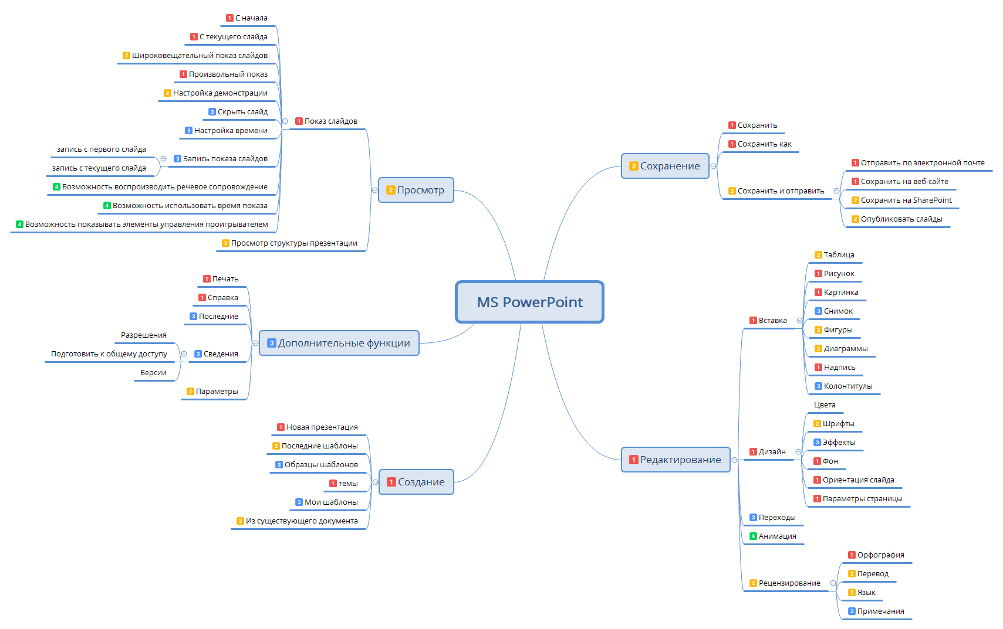
4. Социальная сеть
5. Любой сайт/сервис/продукт на ваш выбор

 | Анализ приложения PowerPoint
 | Вопросы | Ответы
 | Для чего используется программа? | Программа используется для создания презнетаций
 | К какому типу относится? | Desktop
 | Кто пользуется программой? | Пользователи ПК: 1) офисные работники; 2) люди, причастные к процессу образования.
 | По каким признакам можно провести декомпозицию приложения? | По функциональности, по компонентной структуре, по действиям над объектами, по элементам интерфейса

